Sheet1
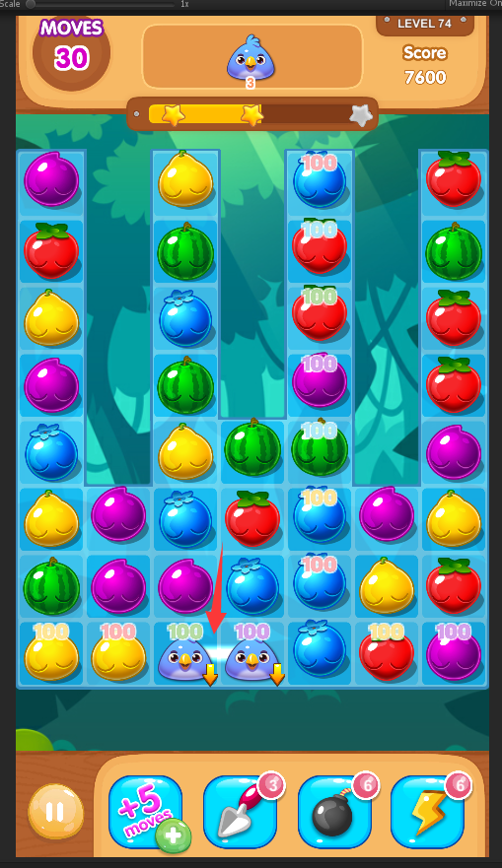
1.两个掉落物同时掉到最底层时,会出现白线
不需要白线,去除此时的白线显示

可在随意掉落关,使用道具复现

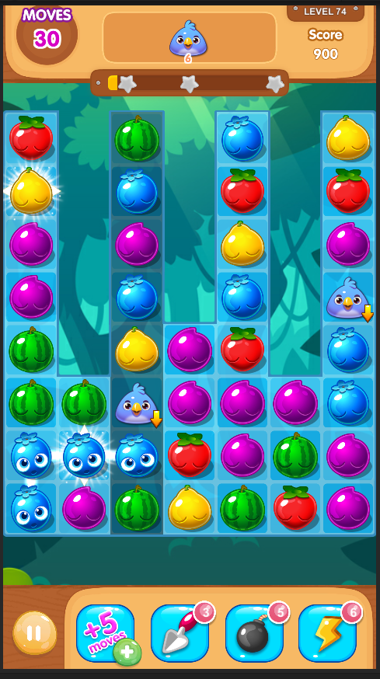
2.触发特殊消除水果的情况下,掉落物触底后,会再次触发,多个掉落物会多次触发
掉落物触底后,不要再触发特殊消除

可在随意掉落关带入特殊水果复现

3.部分掉落关卡会出现有可匹配的水果的情况下,判定为不可匹配并重新洗牌
但是若玩家已连接了水果,则水果的连线不会消失

在洗牌后需要清除当前的连线

